shopify
khái niệm | - | shopify là 1 nền tảng thương mại điện tử, cho phép ng dùng tạo cửa hàng trực tuyến, quản lí sản phẩm, xử lí thanh toán và giao hàng
 | - | nó là nền tảng thương mại điện tử độc lập

 | 1 | cài đặt môi trường |  |  | ok
 |  | tài liệu shopify theme
 |  | xem trước thay đổi mã ở local
 |  | tải mã lên shopift và xuất bản theme

 | 2 | khởi tạo theme mới sử dụng dawn
 |  |  |  |  |  | Node.js là một nền tảng phát triển ứng dụng web mã nguồn mở được xây dựng dựa trên JavaScript runtime của Chrome (V8 Engine). Node.js cho phép thực thi mã JavaScript ở phía máy chủ thay vì chỉ ở phía trình duyệt, giúp xây dựng các ứng dụng web động mạnh và hiệu quả. laf

 |  |  |  |  |  | 1 | cài node.js |  | ok
 |  |  |  |  |  | 2 | cài ruby |  | ok
 |  |  |  |  |  | 3 | cài git |  | có git rồi thì cập nhật git clone https://github.com/git/git
 |  |  |  |  |  | 4 | cài bundler |  | ok

 |  |  |  |  |  |  |  |  |  |  | các lệnh
 |  |  |  |  |  |  |  |  |  |  |  | chuyển đường dẫn |  |  | cd /d "D:\Shopify"\
 |  |  |  |  |  |  |  |  |  |  | 1 | tạo môi trường shopify cli |  |  | npm install -g @shopify/cli @shopify/theme
 |  |  |  |  |  |  |  |  |  |  | 2 | khởi tạo shopify |  |  | shopify theme init |  | tạo tên của theme
 |  |  |  |  |  |  |  |  |  |  | 3 | tạo thư mục |  |  | cd "my-new-theme"
 |  |  |  |  |  |  |  |  |  |  | 4 | truy cập vào cửa hàng shopify |  |  | shopify theme dev --store {store-name} |  |  |  | shopify theme dev --store https://shoppingssssss.myshopify.com/
 |  |  |  |  |  |  |  |  |  |  | 5 | đăng lên lần đầu |  |  | shopify theme push --unpublished
 |  |  |  |  |  |  |  |  |  |  | 6 | cập nhật đăng lên |  |  | shopify theme push

 |  |  |  |  |  |  |  | 1 | Shopify CLI là tập hợp các câu lệnh để tương tác với shopify web
 |  |  |  |  |  |  |  | 2 | sử dụng lệnh để git clone theme dawn về máy local
 |  |  |  |  |  |  |  | 3 | thiết lập môi trường
 |  |  |  |  |  |  |  | 4 | xem trước theme ở local, thay đổi chỉnh sửa, rồi đẩy lên sever
 |  |  |  |  |  |  |  | 5 | tối ưu hóa theme của bạn
 |  |  |  |  |  |  |  | 6 | các quy tắc về theme của shopify
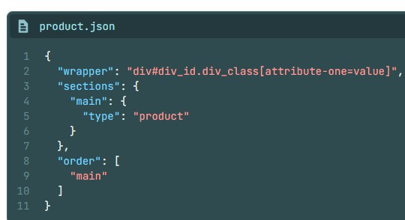
 |  |  | shopify xây dựng bằng liquid html css javascript và json

 |  | 1. assets: Thư mục này chứa các tệp tài nguyên như hình ảnh, font chữ, file CSS và JavaScript được sử dụng trong theme.
 |  | 2. config: Thư mục này chứa các file cấu hình cho theme, bao gồm các file JSON để cấu hình các tính năng và tùy chọn của theme.
 |  | 3. layout: Thư mục này chứa các file layout mặc định của trang web, bao gồm các file template cho trang chủ, trang sản phẩm, trang danh mục, v.v.
 |  |  | - | tất cả các mẫu được hiển thị tại đây như header, footer
 |  |  | - | có thể tạo thêm nhiều file tùy chỉnh để phù hợp hơn với nhu cầu
 |  |  | - | có thể chỉ định bố cục nào sẽ được sử dụng
 |  |  |  |  | json template được chỉ định sử dụng the layout attribute
 |  |  |  |  | liquid template được chỉ định sử dụng the layout liquid tag |  |  |  |  |  |  |  |  |  |  | {% layout name %}
 |  |  | - | khi truy cập vào website thì theme.liquid sẽ được load đầu tiên
 |  | 4. sections: Thư mục này chứa các file sections, là các phần tái sử dụng có thể được thêm vào các trang để hiển thị các phần như tiêu đề, slider, sản phẩm nổi bật, v.v.
 |  | 5. snippets: Thư mục này chứa các file snippet, là các đoạn mã tái sử dụng nhỏ hơn có thể được gọi từ các template hoặc sections.
 |  | 6. templates: Thư mục này chứa các file template cho các trang cụ thể, ví dụ như template cho trang chủ, trang sản phẩm, trang danh mục, v.v.
 |  | 7. locales: Thư mục này chứa các file ngôn ngữ để hỗ trợ đa ngôn ngữ trên trang web.
 |  | 8. config.yml: File này chứa cấu hình chung cho theme, bao gồm các thông tin như tên theme, tác giả, phiên bản, v.v.

 |  | Liquid
 |  | Liquid là ngôn ngữ template engine được sử dụng rộng rãi trong các hệ thống CMS như Shopify, Jekyll, và nhiều hệ thống khác. Liquid cho phép bạn tạo các template linh hoạt bằng cách sử dụng các biến, hàm, và cú pháp đơn giản để hiển thị dữ liệu và quản lý giao diện trang web.
 |  | Liquid hỗ trợ nhiều tính năng mạnh mẽ như:
 |  | 1. Biến: Bạn có thể sử dụng biến để lưu trữ và hiển thị dữ liệu như tên sản phẩm, giá sản phẩm, v.v.
 |  | 2. Filters: Filters cho phép bạn xử lý và định dạng dữ liệu trước khi hiển thị, ví dụ: chuyển đổi chữ hoa thành chữ thường.
 |  | 3. Tags: Tags là các cú pháp đặc biệt để thực hiện các hành động như vòng lặp, điều kiện, include file, v.v.
 |  | 4. Blocks: Blocks cho phép bạn tạo các khối mã có thể được mở rộng và ghi đè trong các template khác.
 |  | 5. Comments: Bạn có thể thêm comment vào code Liquid để giúp giải thích và tổ chức mã code một cách dễ dàng.

 |  | JSON
 |  | Shopify sử dụng JSON (JavaScript Object Notation) để lưu trữ và truy xuất dữ liệu trong hệ thống của mình vì một số lý do sau:
 |  | 1. Đơn giản và dễ đọc: JSON là một định dạng dữ liệu rất đơn giản và dễ đọc cho cả con người và máy tính. Dữ liệu được lưu trữ dưới dạng cặp key-value, giúp dễ dàng hiểu và xử lý.
 |  | 2. Dễ dàng tích hợp với JavaScript: Shopify, giống như nhiều trang web khác, thường sử dụng JavaScript để tạo ra các chức năng tương tác trên trang web. JSON là một định dạng dữ liệu phù hợp với JavaScript, giúp việc truy xuất và xử lý dữ liệu trở nên thuận lợi.
 |  | 3. Hỗ trợ RESTful API: JSON thường được sử dụng trong việc truyền tải dữ liệu qua mạng thông qua RESTful API. Shopify cung cấp API cho các developer để tương tác với dữ liệu trên hệ thống của họ, và JSON là một định dạng dữ liệu phổ biến được sử dụng trong các yêu cầu và phản hồi của API.
 |  | 4. Khả năng mở rộng: JSON là một định dạng linh hoạt và dễ mở rộng. Khi Shopify cần thêm thông tin hoặc tính năng mới, họ có thể dễ dàng mở rộng cấu trúc JSON mà không cần thay đổi nhiều trong hệ thống hiện tại.
 |  | 5. Hiệu suất: JSON là một định dạng dữ liệu nhẹ và hiệu quả, giúp giảm tải cho hệ thống và tăng tốc độ truy xuất dữ liệu.
 |  | Tóm lại, việc sử dụng JSON trong Shopify giúp cho việc lưu trữ, truy xuất và tương tác với dữ liệu trở nên dễ dàng, linh hoạt và hiệu quả.

 |  | custom JS
 |  | tạo child theme
 |  | Shopify Script Editor:
 |  | hook

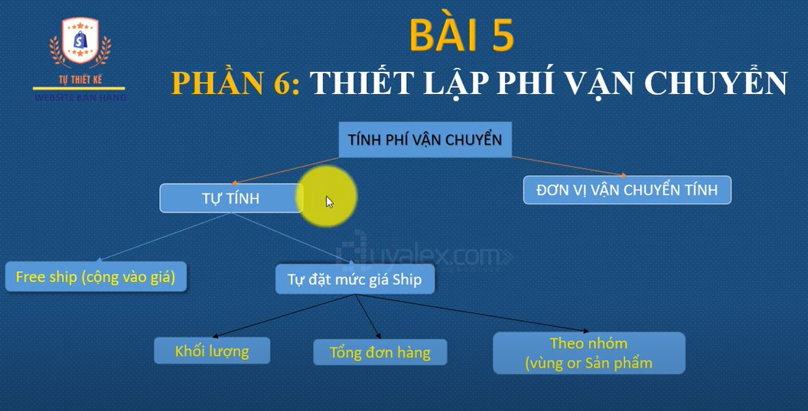
 |  | phương thức thanh toán
 |  | cài đặt paypal
 |  | - | nếu tài khoản mail đăng nhập, đã đăng kí paypal thì sử dụng luôn
 |  | - | bật test mode hoặc sandbox
 |  | phương thức vận chuyển
 |  | * | cửa hàng tự tính phí
 |  |  |  | 3 phương thức vận chuyển chính
 |  |  |  |  | vận chuyển
 |  |  |  |  | giao hàng tận nơi
 |  |  |  |  | đến nơi lấy hàng
 |  |  |  |  |  | setup theo các tính chất
 |  |  |  |  | - | theo trọng lượng (kg)
 |  |  |  |  | - | theo mức độ hóa đơn
 |  |  |  |  | - | theo khu vực: nội địa hoặc quốc tế
 |  |  |  |  | - | theo nhóm sản phẩm: dỡ vỡ, cao tiền
 |  |  |  |  | - | tích hợp các hãng vận chuyển grap, uber
 |  |  |  |  | - | ko giao ở những thị trường cấm, ko hoạt động
 |  |  |  |  | - | 1 sản phẩm chỉ thuộc trong 1 gói thôi, nhiều gói nó sẽ cộng gộp phí giao hàng
 |  | * | kết nối với dịch vụ giao hàng: phải nâng cấp gói shopify lên
 |  |  | - | App shipping "FedEx by Shippo"
 |  |  | - | App shipping "UPS"
 |  |  | - | gói hàng…
 |  | tài khoản paypal
 |  |  | phandong752@gmail.com/phandong752
 |  | tài khoản stripe
 |  |  | phandong752@gmail.com/phandong75222222222222
 |  | tài khoản paypal người mua
 |  |  | phandong.hungthinhme@gmail.com/phandong752
 |  | tài khoản shopify site shopingssssss
 |  |  | phandong752@gmail.com/123456789

 |  | một số lưu ý
 |  |  | thay đổi ngôn ngữ có thể mất 1 số thông tin ở cửa hàng
 |  |  | cài plugin thay đổi ngôn ngữ
 |  |  | cài plugin thời gian giao hàng
 |  |  | cài plugin thuế cho full quốc gia
 |  |  | cài plugin cho bên dịch vụ giao hàng

 |  | quản lý khách hàng, quản lý đơn hàng
 |  | page
 |  | post
 |  | header
 |  | body
 |  | footer

 |  | khuyến mãi
 |  |  | giảm giá
 |  |  |  | theo từng sản phẩm
 |  |  |  | theo %
 |  |  |  | theo giá tiền
 |  |  | mã giảm giá
 |  |  |  | tạo thủ công
 |  |  |  | tạo tự động
 |  |  | voucher
 |  |  |  | dạng mã số
 |  |  |  | dạng thẻ quà tặng

 |  | kế hoạch tiếp thị
 |  |  | Bước 1: Xác định thông điệp
 |  |  | Bước 2: Hiểu rõ khách hàng
 |  |  | Bước 3: Chọn chiến thuật tiếp thị
 |  |  | Bước 4: Đặt mục tiêu
 |  |  | Bước 5: Chọn kênh tiếp thị
 |  |  | Bước 6: Phân tích ảnh hưởng
 |  |  | Bước 7: Lặp lại

 |  | hình thức giảm giá |  |  | khách hàng có thể áp dụng tối đa 5 mã giảm giá trên đơn hàng của mình |  |  |  |  |  |  |  |  |  |  |  | mã code | khuyến mãi | sản phẩm áp dụng | điều kiện | thời gian
 |  |  | một x được y |  |  | ok |  |  |  |  |  |  |  |  |  |  | H2BD2CGRP95A | mua 1 tặng 1 | mua ip 12 tặng ip 10 | phải mua 2 ip12 | hôm nay
 |  |  | chiết khấu tiền |  |  | ok |  |  |  |  |  |  |  |  |  |  | 9FEMW8FYYBQ0 | free ship | all sản phẩm | bill > 50.000$ | hôm nay
 |  |  | miễn phí vận chuyển |  |  | ok |  |  |  |  |  |  |  |  |  |  | PK6FYZECYR73 | mua nhiều giảm giá | all sản phẩm | mua > 2 sản phẩm | hôm nay
 |  |  | cho từng sản phẩm |  |  | ok |  |  |  |  |  |  |  |  |  |  | AKAQG0E83RQX | mua sp hot giảm 10% | ip 12 | ko có | hôm nay
 |  |  |  |  |  |  |  |  |  |  |  |  |  |  |  |  | black Friday | ngày lễ | all sản phẩm | 1 sp | 19/04/2024
 |  | đơn hàng thực tế cho các web live
 |  |  | theo dõi số lượng hàng tồn kho
 |  |  | xử lí đơn hàng giao đúng time đúng địa điểm
 |  |  | theo dõi vận chuyển và giao hàng
 |  |  | quản lí trả hàng và hoàn tiền
 |  |  | tính toán và quản lí đơn hàng
 |  |  | tôi ưu hóa quy trình đơn hàng
 |  |  | đơn hàng bị lỗi

 |  | quản lý đơn hàng/orders
 |  | - | đơn hàng nháp: là tạo đơn hàng thủ công cho khách hàng, khi khách hàng thanh toán thì đơn nháp sẽ thành đơn thật
 |  |  |  | có 2 cách
 |  |  |  |  | dulicate đơn thật rồi chỉnh sửa
 |  |  |  |  | tạo mới đơn nháp
 |  | - | đơn hàng nhỡ, chưa đặt

 |  | sản phẩm - product
 |  |  | - | hình ảnh, biến thể, giá, giá giảm…
 |  |  | - | bộ sưu tập/collection
 |  |  | - | hàng tồn kho/inventory
 |  |  | - | đặt hàng cho nhà cung cấp/purchase orders
 |  |  | - | di chuyển và theo dõi hàng tồn kho giữa các địa điểm kinh doanh/transfers
 |  |  | - | thẻ quà tặng/gift cards : 8xygyw6tk9pmkmhd
 |  |  | - | danh mục / catelogs

 |  | customers
 |  | - | segments
 |  | - | companies

 |  | content
 |  | - | metaobjects
 |  | - | files

 |  | analytics
 |  |  |  |  |  |  |  |  |  |  |  |  |  | lưu ý
 |  |  |  |  |  |  |  |  |  |  |  |  |  |  | không thể chèn code liquid vào {% javascript %}
 |  | code |  |  |  |  |  |  |  |  |  |  |  |  | không thể chèn code liquid vào {%stylesheet %}
 |  |  | basics |  |  |  |  |  |  |  |  |  |  |  | | downcase , để chuyển đổi giá trị của biến thành chữ in thường, ko bị ảnh hưởng bởi viết hoa viết thường
 |  |  | - | handles
 |  |  | - | các toán tử
 |  |  |  | == | >= | contains
 |  |  |  | != | <=
 |  |  |  | > | or
 |  |  |  | < | and
 |  |  | - | loại dữ liệu
 |  |  |  | strings | nil
 |  |  |  | numbers | array
 |  |  |  | booleans | emptydrop
 |  |  |  |  |  | kiểm tra chuỗi rỗng hay không thi dùng blank
 |  |  |  |  |  | return trả về Nil khi ko có giá trị trả về
 |  |  | - | truthy and falsy/thật và giả
 |  |  |  |  | falsy có true và nil, còn lại tất cả thuộc về truthy

 |  |  | tags
 |  |  |  | comment
 |  |  |  | echo | chưa chạy được
 |  |  |  | liquid | bỏ tags này vô thì các code trong sẽ ko cần dùng {} nữa
 |  |  |  | raw | output ra sẽ là dạng code

 |  |  | objects
 |  |  |  | hiển thị thông tin sản phẩm
 |  |  |  | hiển thị thông tin đơn hàng
 |  |  |  | hiển thị thông tin khách hàng
 |  | Flow | Các chức năng chính của Flow trong Shopify bao gồm:
 |  |  |  | 1. Tự động hóa quy trình kinh doanh: Tạo ra các luồng công việc tự động để xử lý các tác vụ hàng ngày một cách nhanh chóng và hiệu quả.
 |  |  |  | 2. Tùy chỉnh theo nhu cầu: Bạn có thể tùy chỉnh các luồng công việc theo nhu cầu cụ thể của mình để đáp ứng các yêu cầu kinh doanh đặc biệt.
 |  |  |  | 3. Theo dõi và quản lý: Flow cung cấp các công cụ để theo dõi và quản lý các luồng công việc, giúp bạn dễ dàng kiểm soát quy trình kinh doanh của mình.

 |  | chema | để xác định các phần khác nhau của section, ko viết code liquid trong này
 |  |  | các nội dung trong {% schema%} |  |  |  |  |  |  |  |  |  |  |  |  |  |  |  | type: text, richtext, image, image_picker
 |  |  | name |  | tên của section
 |  |  | tag |  | article, aside, div, footer, header, section…nghĩa là các thẻ như html chuẩn
 |  |  | class |  | tương tự class: slideshow thì render ra class="shopify-section-slideshow"
 |  |  | limit |  | giới hạn cho phép đc thêm section ở nơi nào đó
 |  |  | settings |  | tùy chỉnh cài đặt cho admin sử dụng: type, label, id, default
 |  |  | blocks |  | là các mô đun nội dung có thể tái sử dụng, có thể thêm sửa xóa cập nhật trong 1 section, có type, name, limit, settings
 |  |  | max_blocks |  | số block tối đa có thể hiển thị
 |  |  | presents |  | tên ngoài cũng của section
 |  |  | default |  | đặt giá trị mặc định
 |  |  | locals |  | dịch ngôn ngữ
 |  |  | enable on |  | cho phép hoặc giới hạn phạm vi của cái section này ở những vị trí cho phép
 |  |  | *** | name và type, phải là duy nhất, ko trùng lặp

 |  | app
 |  |  | EasyAI | thêm mô tả cho sản phẩm |  |  | https://apps.shopify.com/product-description-chatgpt-ai?search_id=d5c19163-18c2-4f28-a154-ea0193f072a2&surface_detail=EasyAI&surface_inter_position=1&surface_intra_position=1&surface_type=search
 |  |  | language | chưa chuyển đổi ngôn ngữ được

 |  |  |  |  | tài liệu thiết kế tabs |  |  | https://websensepro.com/blog/how-to-add-product-tab-description-in-shopify/

 |  |  |  |  |  | shopify theme dev --store https://ocd-skateshop-dev-2.myshopify.com
 |  |  |  |  |  | shopify theme dev --store https://shoppingssssss.myshopify.com/
 |  |  |  |  |  | shopify theme dev --store ocd-skateshop-dev-2
 |  |  |  |  |  | shopify theme init
 |  |  |  |  |  | npm install -g @shopify/cli @shopify/theme
 |  |  |  |  |  | npm install -g @shopify-cli/shopify-cli

 | Các thành phần chính của Liquid

 | 1. Biến (Variables):

 | Biến trong Liquid được sử dụng để lưu trữ dữ liệu mà bạn có thể sử dụng lại trong template.
 | Cú pháp: {{ variable_name }}
 | Ví dụ: {{ product.title }} hiển thị tiêu đề của sản phẩm.

 | 2. Thẻ (Tags):

 | Thẻ được sử dụng để điều khiển logic và dòng chảy của template.
 | Có hai loại thẻ chính:
 | Thẻ điều khiển (Control flow tags): Thường dùng cho các điều kiện và vòng lặp.
 | Ví dụ: {% if %}, {% for %}, {% unless %}
 | Thẻ logic (Logic tags): Dùng để thực thi các logic cụ thể trong template.
 | Ví dụ: {% assign %}, {% capture %}, {% include %}

 | 3. Bộ lọc (Filters):

 | Bộ lọc được sử dụng để biến đổi dữ liệu hoặc giá trị của biến.
 | Cú pháp: {{ variable_name | filter }}
 | Ví dụ: {{ product.price | money }} sẽ chuyển giá trị của product.price sang định dạng tiền tệ.

 | 4. Đối tượng (Objects):

 | Liquid cung cấp nhiều đối tượng được định nghĩa trước, giúp bạn truy cập thông tin cụ thể trong cửa hàng hoặc trang web.
 | Ví dụ: {{ product }}, {{ cart }}, {{ collection }}

 | Các tính năng nổi bật của Liquid

 | Điều kiện (Conditions): Giúp bạn kiểm tra các điều kiện và hiển thị nội dung dựa trên kết quả của điều kiện đó.

 | Ví dụ: {% if user.logged_in %} Welcome back! {% endif %}

 | Vòng lặp (Loops): Giúp lặp qua các tập hợp đối tượng, như danh sách sản phẩm hoặc bài viết.

 | Ví dụ: {% for product in collection.products %} {{ product.title }} {% endfor %}

 | Bao gồm (Includes): Cho phép bạn bao gồm các template con vào một template chính, giúp tái sử dụng mã và tổ chức mã tốt hơn.

 | Ví dụ: {% include 'header' %}

 | Ứng dụng của Liquid

 | Liquid được sử dụng rộng rãi trong:

 | Shopify: Liquid là ngôn ngữ chính để xây dựng và tùy chỉnh các theme trên nền tảng Shopify.
 | Jekyll: Liquid cũng được sử dụng trong Jekyll, một công cụ tĩnh (static site generator) phổ biến.
 | Các nền tảng thương mại điện tử và CMS khác: Một số nền tảng khác cũng sử dụng Liquid hoặc các biến thể của nó để quản lý nội dung.

 | Ưu điểm của Liquid

 | Dễ học và dễ sử dụng: Liquid có cú pháp đơn giản, dễ hiểu và dễ học ngay cả với những người mới bắt đầu.
 | Tính linh hoạt: Liquid cho phép tùy chỉnh cao và linh hoạt, phù hợp với nhiều tình huống khác nhau trong việc xây dựng và tùy chỉnh trang web.
 | Tính bảo mật: Liquid hạn chế quyền truy cập trực tiếp vào mã back-end, giúp bảo vệ dữ liệu và logic quan trọng.

 | Hạn chế của Liquid

 | Hiệu năng: Vì Liquid được diễn giải (interpreted) chứ không phải biên dịch (compiled), nên nó có thể chậm hơn trong một số trường hợp so với các ngôn ngữ biên dịch khác.
 | Giới hạn trong cú pháp: Liquid không cho phép thực thi mã tùy ý hoặc truy cập trực tiếp vào dữ liệu back-end, điều này làm tăng tính bảo mật nhưng cũng giới hạn một số khả năng tùy chỉnh.

 | các loại API |  | Shopify cung cấp nhiều loại API khác nhau để phục vụ các mục đích khác nhau:
 | - | Admin API: Đây là API chính để quản lý các tài nguyên trong một cửa hàng Shopify, bao gồm sản phẩm, đơn hàng, khách hàng, và nhiều tài nguyên khác. Admin API có thể được truy cập qua các yêu cầu RESTful hoặc GraphQL.
 | - | Storefront API: Được sử dụng chủ yếu cho các ứng dụng headless commerce, Storefront API cho phép bạn xây dựng trải nghiệm người dùng tùy chỉnh bên ngoài Shopify mà vẫn tương tác với dữ liệu cửa hàng như sản phẩm, danh mục, và giỏ hàng.
 | - | Partner API: Được thiết kế cho các đối tác của Shopify để quản lý ứng dụng, tạo và quản lý cửa hàng phát triển, và nhiều tác vụ khác liên quan đến đối tác.
 | - | Billing API: API này cho phép bạn xử lý thanh toán cho các ứng dụng của mình, bao gồm tạo hóa đơn định kỳ và một lần, quản lý đăng ký, v.v.
 | - | Payment Apps API: Cho phép tạo các giải pháp thanh toán tùy chỉnh cho Shopify. Điều này hữu ích cho các nhà cung cấp dịch vụ thanh toán muốn tích hợp dịch vụ của họ với Shopify.
 | Authentication (Xác thực)
 |  | Shopify API yêu cầu xác thực để bảo vệ dữ liệu của cửa hàng. Có hai loại xác thực chính:
 |  | OAuth: Phương thức xác thực chính cho các ứng dụng Shopify. Khi một ứng dụng yêu cầu quyền truy cập vào một cửa hàng, chủ cửa hàng cần phê duyệt ứng dụng thông qua một quá trình OAuth, sau đó ứng dụng sẽ nhận được một mã thông báo (access token) để thực hiện các yêu cầu API thay mặt cho cửa hàng đó.
 |  | API Key/Password: Được sử dụng chủ yếu trong quá trình phát triển hoặc cho các ứng dụng không công khai, API Key và Password có thể được sử dụng để xác thực các yêu cầu API.
 | REST API vs GraphQL API
 |  | Shopify cung cấp hai giao diện API chính:
 |  | REST API: Giao diện API truyền thống, dễ tiếp cận và sử dụng. Tuy nhiên, REST API có thể giới hạn trong việc lấy dữ liệu vì thường yêu cầu nhiều cuộc gọi để lấy các tài nguyên liên quan.
 |  | GraphQL API: Giao diện API hiện đại, cho phép bạn yêu cầu chính xác dữ liệu bạn cần trong một lần gọi API duy nhất. Điều này giúp giảm bớt số lượng yêu cầu API và tối ưu hóa hiệu suất.
 | 5. Scopes (Phạm vi)
 |  | Khi bạn yêu cầu quyền truy cập từ một cửa hàng, bạn phải xác định các phạm vi (scopes) cụ thể mà ứng dụng của bạn cần. Các phạm vi này xác định những tài nguyên mà ứng dụng của bạn có thể truy cập và thao tác.
 |  | Ví dụ về các scopes:
 |  | read_products và write_products: Cho phép đọc và ghi dữ liệu liên quan đến sản phẩm.
 |  | read_orders và write_orders: Cho phép đọc và ghi dữ liệu đơn hàng.
 | Webhook
 |  | Shopify hỗ trợ Webhooks để bạn có thể nhận thông báo khi một sự kiện cụ thể xảy ra trong cửa hàng, như khi một đơn hàng được tạo hoặc khi sản phẩm được cập nhật. Webhooks giúp ứng dụng của bạn hoạt động theo thời gian thực mà không cần liên tục kiểm tra API.

 | các lệnh chạy tạo app
 |  | npm install -g @shopify/cli@latest
 |  | shopify app init
 |  | cd …
 |  | shopify extension create
 |  | npm run dev

 | các bước để tạo app shopify bằng laravel
 | - | tạo dự án laravel
 |  | + | laravel 8
 | - | khởi tạo ứng dụng app |  |  | shopify app init
 | - | cấu hình .env
 | - | chạy migration |  |  | php artisan migrate
 | - | kết nối ngrok
 |  | + | php artisan config:clear
 |  | + | php artisan config:cache
 | - | tạo app ở shopify partern |  |  |  |  |  |  | làm sao mà tên cái app nó xuất hiện được ở menu apps trong cửa hàng ???
 |  | + | public app
 |  | + | cập nhật trong menu config cho url ngrok vào
 |  | + | "test on dev store"
 |  | + | install
 | - | chạy server |  |  | php artisan serve

 |  |  |  |  |  |  |  | - | collection | Pre Orders
 |  |  |  |  |  |  |  | - | product tags | có thẻ new arrivals

nội dung của các task gần đây
1 | metafield k nhận được định dạng JSON
2 | rating star ko hiển thị ở theme 1.0, giải quyết bằng cách chèn code vào file js render ra
3 | conflic giữa 2 app metasotck và boost AI. Giải quyết bằng cách custom code để chuyển hướng khi click vào select options button
4 | tích hợp tìm kiếm search trên header vào boost AI app
5 | các ứng dụng thay đổi cấu hình của UI sẽ được on ở trong admin customize

các công cụ hỗ trợ thiết kế và phát triển theme
 | Shopify CLI: Dành cho các nhà phát triển để tạo, phát triển và thử nghiệm theme.
 |  | tạo 1 theme ở local sau đó đẩy nó lên server
 | Shopify Theme Kit: Công cụ hỗ trợ đồng bộ code giữa máy tính và Shopify store, giúp dễ dàng chỉnh sửa trực tiếp các tệp trong theme từ máy tính. K cần thao tác qua shopify admin
 |  |  | code đồng bộ cập nhật trực tiếp lên server luôn
 | Shopify Partners: Shopify cung cấp một tài khoản đối tác miễn phí cho các nhà phát triển để xây dựng và thử nghiệm theme trên các cửa hàng thử nghiệm.
 | laravel mix: là thư viện dùng để kết hợp giữa laravel với reactjs

 |  |  |  |  |  |  |  |  |  |  |  |  | các bước thao tác với git trong quá trình làm ở local
 |  |  |  |  |  |  |  |  |  |  |  |  | git pull | git pull --rebase
tạo dự án reactjs bằng storenfont |  |  |  |  |  |  |  |  |  |  |  |  | commit
 |  |  |  |  |  |  |  |  |  |  |  |  | git push
1 | Xây dựng ứng dụng bán hàng trực tuyến sử dụng Shopify Storefront API |  |  |  |  |  |  |  |  |  |  |  | shopify theme serve
2 | Sử dụng ReactJS để xây dựng giao diện người dùng
3 | Tích hợp Shopify Storefront API để lấy dữ liệu sản phẩm và xử lý giỏ hàng

 | 1 | Thiết lập dự án React:

 | tạo 1 theme shopify

 | yêu cầu

1 | Độc quyền trên Theme Store: Chủ đề phải được phân phối độc quyền qua Shopify Theme Store và không được chứa các liên kết tiếp thị bên ngoài hoặc tín dụng nhà thiết kế.
2 | Tính độc đáo so với các chủ đề khác: Chủ đề cần có sự khác biệt đáng kể về thiết kế và chức năng so với các chủ đề hiện có, bao gồm mã nguồn, nhận diện, hướng nghệ thuật và các tùy chọn tùy chỉnh.
3 | Tính năng bắt buộc: Chủ đề phải hỗ trợ các tính năng như "Sections Everywhere" (tương thích với Online Store 2.0), hiển thị giảm giá, nút thanh toán nhanh trên trang sản phẩm và giỏ hàng, bộ lọc tìm kiếm theo thuộc tính, thẻ quà tặng, và nhiều tính năng khác.
4 | Hiệu suất và khả năng truy cập: Chủ đề phải đạt điểm cao về hiệu suất và khả năng truy cập, được đánh giá bằng công cụ Lighthouse.
5 | Tương thích trình duyệt: Chủ đề cần hoạt động tốt trên các trình duyệt phổ biến như Chrome, Firefox, Safari và Edge.
6 | Tối ưu hóa SEO: Chủ đề phải được tối ưu hóa cho công cụ tìm kiếm để cải thiện khả năng hiển thị trực tuyến.
7 | Thiết kế và trải nghiệm người dùng (UX): Chủ đề cần có thiết kế nhất quán, chuyên nghiệp và cung cấp trải nghiệm người dùng tốt.
8 | Hỗ trợ hình ảnh đáp ứng: Chủ đề phải sử dụng hình ảnh đáp ứng để đảm bảo hiển thị tốt trên các thiết bị khác nhau.
9 | Tài liệu và hỗ trợ: Cung cấp tài liệu chi tiết và biểu mẫu liên hệ để hỗ trợ người dùng.

 | tìm hiểu

1 | online store 2.0
 | - | Dễ dàng quản lý: Người dùng không cần phải am hiểu lập trình để tùy chỉnh cửa hàng.
 | - | Hiệu suất cao hơn: Hỗ trợ các công cụ tối ưu hóa hiệu suất như JSON, metafields.
 | - | Tích hợp ứng dụng mượt mà: Nhờ app blocks và cấu trúc theme sạch sẽ.
2 | sử dụng Shopify CLI
3 | git để quản lí
4 | cấu trúc theme
 |  | /sections: Chứa các thành phần có thể tái sử dụng.
 |  | /templates: Chứa các mẫu hiển thị cho từng trang (sản phẩm, giỏ hàng, v.v.).
 |  | /assets: Chứa các file CSS, JS, hình ảnh.
 |  | /snippets: Các đoạn mã nhỏ có thể tái sử dụng.
 |  | /config: Lưu cấu hình của theme.
5 | tối ưu hóa SEO
6 | Giảm thiểu CSS, JS, và tối ưu hình ảnh
7 | Kiếm tra và nộp theme

 |  | nên sử dụng laravel kết hợp với reactjs
 |  | laravel sử dụng thư viện Mix để kết nối với react
 |  | lỗi thư viện, không có provider
 |  | Bạn có thể sử dụng các thư viện UI như Polaris để tạo giao diện đẹp mắt và đồng nhất với Shopify.
 |  |  |  |  |  |  |  |  |  |  |  | search các key để cài extendsion trong vscode
chỉnh thành public app ở: app/distribution/public distribution |  |  |  |  |  |  |  |  |  |  |  | "auto", "icons"

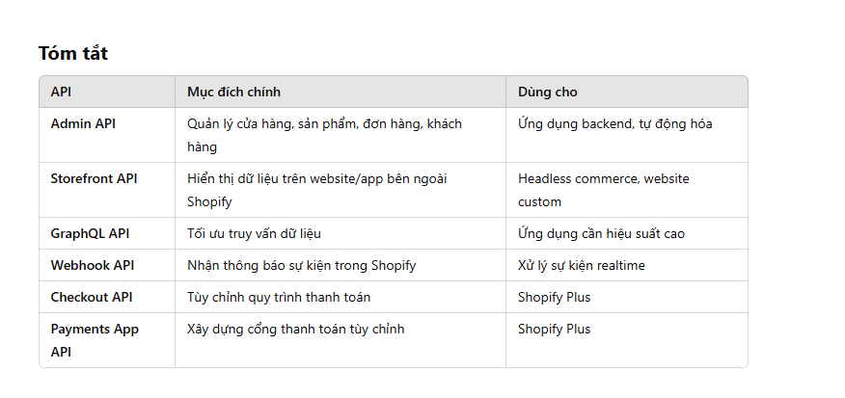

App experience

1 | app bridge
 | - | Tạo public app rồi Sử dụng laravel kết hợp reactjs để móc nối vào vào shopify admin

2 | Admin Extensions
3 | Checkout
4 | Customer Account
5 | Discount Components
6 | Marketing Activities
7 | Shopify Point of Sale (POS)
8 | Product Subscriptions

Flow của app
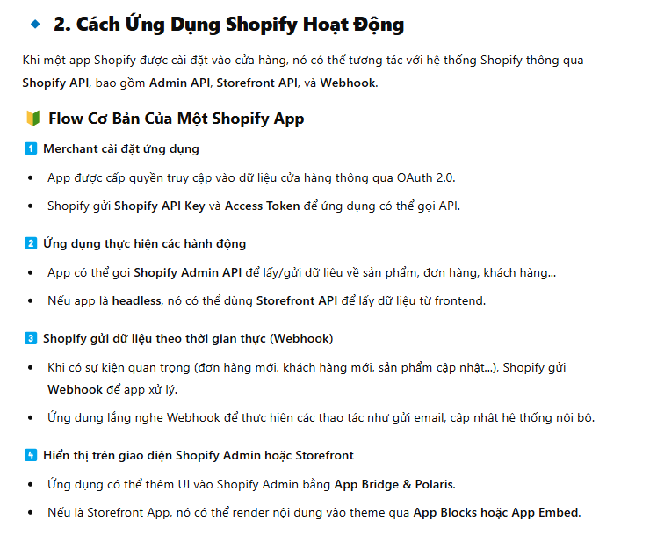

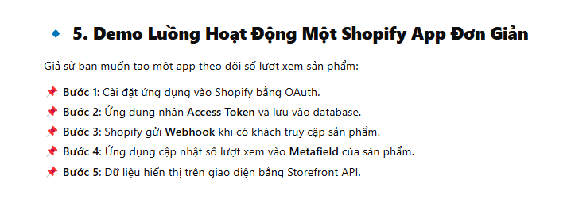

 |  |  |  |  |  |  |  |  |  |  |  |  | pass để đăng nhập shopify parter

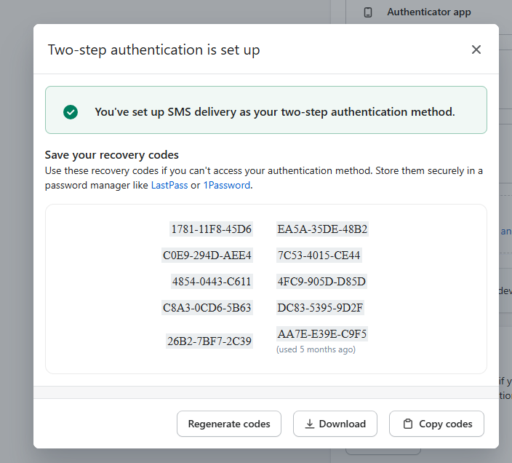

 |  | các bước để cập nhật dawm theme
 |  | Bước 1: Tải (backup) code hiện tại từ Shopify xuống máy
 |  | Bước 2: Tạo một repository Git mới từ thư mục này
 |  |  | git init
 |  |  | git add .
 |  |  | git commit -m "Backup theme Dawn for dev-2 site 24.03.2025"
 |  | Bước 3: Kết nối với repository Dawn chính thức (Upstream)
 |  |  | git remote add upstream https://github.com/Shopify/dawn.git
 |  |  | git remote -v
 |  | Bước 4: Cập nhật phiên bản mới từ Shopify repo
 |  |  | git fetch upstream |  |  | git pull upstream main --allow-unrelated-histories
 |  |  | git merge upstream/main

 |  | các bước để kết nối source code ở local với shopify online |  |  |  |  |  |  |  |  |  |  |  |  | 1
 |  | 1 | tải code theme về
 |  | 2 | cài đặt cli |  | npm install -g @shopify/cli |  |  |  |  |  |  |  |  |  | 2
 |  | 3 | đăng nhập |  | shopify theme dev --store evolve-dev2.myshopify.com
 |  |  |  |  |  |  |  |  |  |  |  |  |  |  | 33

 | ok | 1 | call us link contact us
 | ok | 2 | di chuyển sologan xuống dưới tiêu đề menu
 | ok | 3 | bỏ hover text ở menu thành màu tím, thay vào đó, hover gạch chân như menu chính và giảm nhỏ font chữ
 |  | 4 | thêm phần giao hàng vào ngày hôm sau,…bên phải quantity |  |  |  |  |  |  |  |  |  |  | tcbs | https://www.tcbs.com.vn/iwealth-partner
 | ok | 5 | đường viền màu tím ở select variant ở trang chi tiết sản phẩm |  |  |  |  |  |  |  |  |  |  |  | https://tcinvest.tcbs.com.vn/iwealth-partner?pk_vid=7918431b1941c7e517490954035db9f2
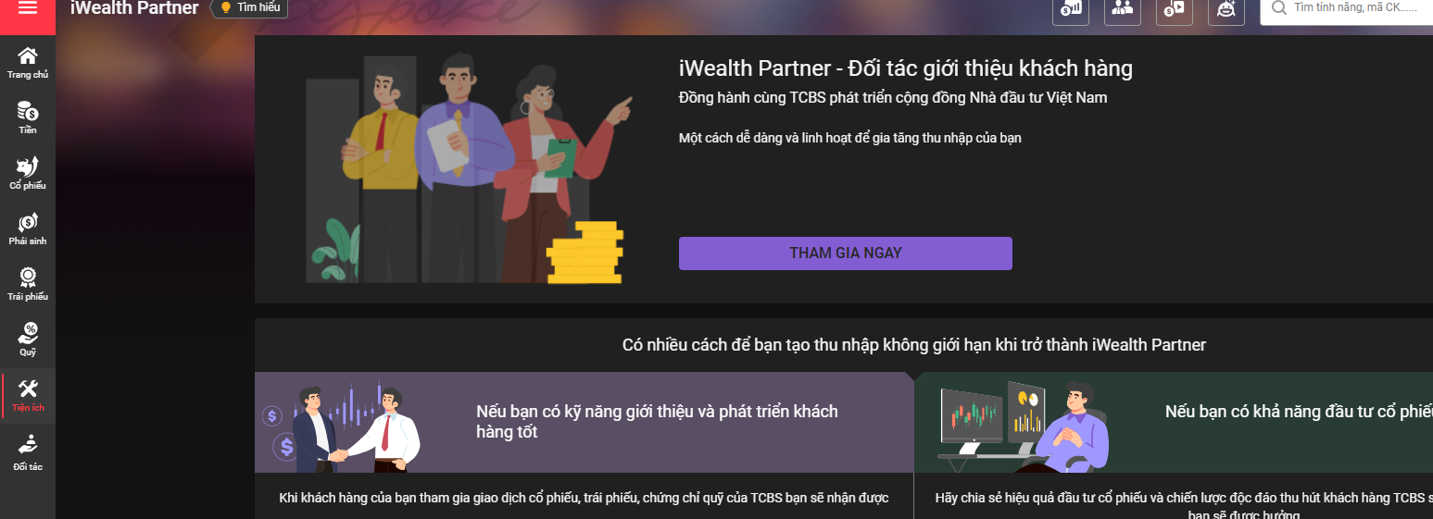
 | ok | 6 | vấn đề ở trang chi tiết sản phẩm Olympus Test bị lỗi, tôi đã chỉnh sửa rồi.
 | ok | 7 | link see more đến https://evolvegamingpc.com.au/collections/ready-to-go
 | ok | 8 | START CUSTOMAZING link đến https://evolvegamingpc.com.au/products/cables-live?variant=49262960083218
 | ok | 9 | See all link đến https://evolvegamingpc.com.au/pages/custom-pc-sleeved-cables
 | ok | 10 | thay tiêu đề con ở gaming pcs menu: Prebuilt Gaming PCs, Watercooled PCs, Evolve Exclusive PCs
 | ok | 11 | thay tiêu đề con ở service menu:

 | chat với người trong shopify
 | https://help.shopify.com/en/manual/shopify-admin
 | https://help.shopify.com

 | cách merge code giữa 2 repo git khác nhau
 | 1 | git đang sử dụng
 | 2 | git để pull về rồi merge
 | 3 | tạo git cho live
 | 4 | thêm remote của live vào |  |  |  |  |  |  |  |  |  | git remote add live https://github.com/PhanDongg/designerboysart-com-live.git
 | 5 | Lấy (fetch) toàn bộ dữ liệu mới nhất từ remote tên là live về máy cục bộ (local), nhưng không tự động merge vào branch hiện tại. |  |  |  |  |  |  |  |  |  | git fetch live
 | 6 | tạo 1 nhánh mới cho live code |  |  |  |  |  |  |  |  |  | git checkout -b merge-live-theme live/main
 | 7 | đứng ở nhánh main |  |  |  |  |  |  |  |  |  | git checkout main
 | 8 | merge từ nhanh merge-live-theme vào main |  |  |  |  |  |  |  |  |  | git merge merge-live-theme
 | 9 | nếu như có bug không đồng bộ history merge thì sử dụng lệnh sau để đồng ý all history |  |  |  |  |  |  |  |  |  | git merge merge-live-theme --allow-unrelated-histories
 | 10 | xử lí conflic từng file bằng thủ công

 |  |  |  | tài khoản thường ở site live https://www.designerboysart.com |  |  |  |  |  | phandong752@gmail.com
 |  |  |  |  |  |  |  |  |  | pass: phandong752

task bss
 | Action là một hành động bạn muốn thêm vào một thời điểm nhất định trong quá trình thực thi chương trình (mà không thay đổi dữ liệu).
 | Filter dùng để can thiệp vào dữ liệu trước khi nó được hiển thị hoặc xử lý tiếp theo.
 | kiểu như action thì callback 1 hàm nào đó để can thiệp vào sự kiện nội bộ của app
 | còn filter kiểu như cũng callback 1 hàm nhưng để can thiệp dữ liệu trong quá trình chạy app trên site

I | CÁC HÀM TRONG APP
1 | Tổng quan
 |  | mục đích là để hook vào logic xử lí của app bss mà không cần chỉnh sửa code gốc của app
2 | cơ chế hoạt động
 |  | - | khởi tạo hệ thống hook nội bộ |  |  |  |  | window.bssB2BHooks = {
 |  | - | giúp đăng kí các action và filter như worldpress |  |  |  |  | actions: {},
 |  | - | cái này là của app tạo ra |  |  |  |  | filters: {}
 |  |  |  |  |  |  |  | };
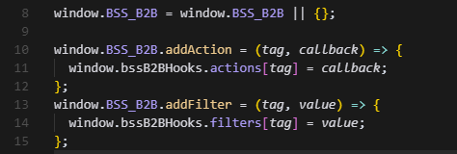
3 | thiết lập hệ thống hook để các phần code trong file không đụng vào mã gốc của app
 |  | - | cho phép thêm các action và filter tùy chỉnh vào app
 |  | - | BSS_B2B | kiểu như namespace chính cho app BSS
 |  | - | action, callback sẽ được gọi khi tới thời điểm xử lí tương ứng của cái tag của app
 |  | - | filter, nhận dữ liệu, xử lí và trả lại
 |  | - | bssB2Bhooks là nơi lưu trữ tất cả các action & filter theo tên/tag

4 | các hook được sử dụng trong file
 |  | - | detect:product_variant |  |  |  | filter
 |  |  | + | phát hiện variant ID từ url parameter
 |  |  | + | hoặc nếu không có variant thì sẽ là sp gốc
 |  |  | + | mục đích để hiển thị đúng giá cho sản phẩm khi load trang

 |  | - | custom:cart/showSubtotalPrice |  |  |  | action
 |  |  | + | tùy chỉnh hiển thị trong giỏ hàng bằng cách sử dụng action hook
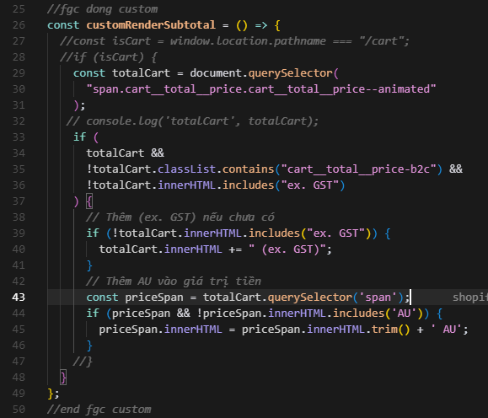

 |  | - | custom:prepareDiscountPrices |  |  |  | filter
 |  |  | + | CP_KEY là key để đánh dâu giá hiện tại đến từ custom pricing rule trong bss app
 |  |  | + | áp dụng giá trong rule trong bss app cho từng biến thể, từng sp được cài đặt trong đó
 |  |  | + | trong phần code
 |  |  |  |  | duyệt qua từng sản phẩm, từng variant
 |  |  |  |  | tìm rule rồi tính giá giảm
 |  |  |  |  |  | Tính giá giảm.
 |  |  |  |  |  | Lưu lại giá mới vào variant.bssB2BPriceAfterCP |  |  |  |  |  |  |  |  | ví dụ | giá gốc | 100
 |  |  |  |  |  | Lưu appliedCP để biết rule nào đã áp dụng |  |  |  |  |  |  |  |  |  | appliedCP = { rule giảm giá là 10%}
 |  |  |  |  | nếu có |  |  |  |  |  |  |  |  |  |  | bssB2BPriceAfterCP sẽ = 90, tức là giá sau giảm
 |  |  |  |  |  | gán lại giá sau giảm
 |  |  |  |  |  | lưu rule đã áp dụng
 |  |  |  |  |  | đặt flag ưu tiên hiển thị giá |  |  |  | variant.bssB2bShowPriceKey hoặc product.bssB2bShowPriceKey,
 |  |  |  |  | nếu không có thay đổi thì xóa các flag
 |  |  |  |  | lưu vào bộ nhớ tạm của app là storage để phần render dùng lại không cần ftech lại

 |  |  | *** | luồng flow
 |  |  |  | 1 | app bss chuẩn bị hiển thị sản phẩm
 |  |  |  | 2 | nó sẽ gọi hook custom:prepareDiscountPrices
 |  |  |  | 3 | sẽ gọi hàm callback, thực hiện các logics trong function đó như tìm rule, tính giá…
 |  |  |  | 4 | rồi cuối cùng app sẽ hiển thị giá trong hàm callback đó

II | SO SÁNH
 | Khác nhau
 |  |  | worldpress |  |  |  |  |  | shopify app bss
 |  | action
 |  |  | gắn thêm hành vi khi xảy ra sự kiện nào đó |  |  |  |  |  | thực thi hàm callback khi app gọi tới 1 hook
 |  |  | ví dụ | add_action('wp_footer', 'custom_footer_note'); |  |  |  |  | window.BSS_B2B.addAction("custom:cart/showSubtotalPrice", myFunction);
 |  |  | cách gọi hàm | do_action('tag') |  |  |  |  | runAction('tag'); gọi ẩn trong app
 |  |  | thời điểm gọi | tại bất cứ thời điểm nào do định nghĩa, vị trí đặt |  |  |  |  | khi app chạy qua các điểm tương ứng
 |  |  | cách đăng kí | add_action('tag', callback) |  |  |  |  | addAction('tag', callback)
 |  | filter
 |  |  | can thiệp và biến đổi dữ liệu rồi trả lại kết quả |  |  |  |  |  | cho phép sửa dữ liệu trước khi app dùng dữ liệu đó
 |  |  | ví dụ | add_filter('the_content', 'add_thank_you_note'); |  |  |  |  | window.BSS_B2B.addFilter("custom:prepareDiscountPrices", myFilter);
 |  |  | cách gọi hàm | gọi apply_filters('tag', $value) |  |  |  |  | runFilter('tag', data)
 |  |  | cách đăng kí | add_filter('tag', callback) |  |  |  |  | addFilter('tag', callback)
 |  |  | return | bắt buộc phải trả về để sửa giá trị |  |  |  |  | phải return để app tiếp tục xử lí
 |  |  | dùng cho | content, title… |  |  |  |  | biến thể, giá sản phẩm….
 |  |  | flow | chạy trước khi render Html, vì code php trên server |  |  |  |  | chạy sau khi load trang, rồi hiển thị ở phần giá vì code js ở fronent
 |  | kiểu như action filter bss app là phiên bản hạn chế hơn so với của worlpress
 |  | Worlpress cũng có 1 số action fiter được định nghĩa sẵn như the_content, wp_footer, wp_header…

 | giống nhau
 | - | cùng cơ chê hook system, gắn logic theo tag
 | - | cũng dự trên tương đồng, action là hành động, filter là xử lí dữ liệu
 | - | đều mở rộng tính năng mà không cần chỉnh sửa code gốc
 | - | đều dùng callback function để truyền vào hook

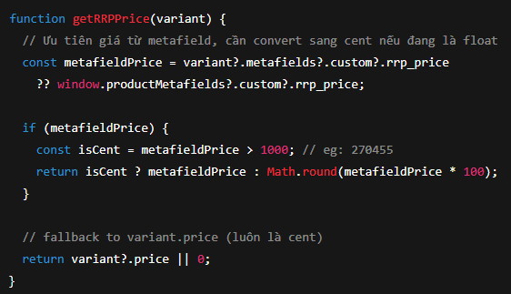
 | Tiếp tục phân tích file bss.js ngày 04/08/2025

 | phần code comment
 | - | cent là đơn vị nhỏ nhất của tiền tệ
 |  |  | 1 UAD = 100 cent
 |  |  | $27.45 = 2745 cent
 |  |  | $2704.55 = 270455 cent
 | - | ??
 |  |  | Gọi là toàn tứ kết hợp vô hiệu (nullish coalescing operator)
 |  |  | ?? Sẽ trả về hạng bên trái (a) nếu nó không phải null hoặc undefined |  |  |  |  |  |  | let result = a ?? B
 |  |  | ngược lại trả về b
 | - | getRRPPrice
 |  |  | lấy giá từ metafield hoặc giá cho toàn sản phẩm
 |  |  | nếu có giá rrp thì xử lí tiếp
 |  |  | biến isCent để kiểm tra xem giá này đang là cent
 |  |  |  | 270455 cent = 2704,55 AUD
 |  |  |  | hay đang fload 27.45 AUD
 |  |  |  | giả định >1000 đang là cent
 |  |  | nếu cent thì trả nguyên, nếu float thì nhân 100 để convert sang cent
 |  |  | return luôn luôn là cent

 | - | updateRRPPricePrice
 |  |  | mục đích hiển thị giá RRP đã bao gồm thuế
 |  |  | if (!rrpValueElement || !variant) return;
 |  |  |  | Nếu không có phần tử hiển thị hoặc variant thì thoát
 |  |  | const rawPrice = getRRPPrice(variant);
 |  |  |  | Lấy giá RRP gốc của variant, đơn vị là cent (VD: 270455)
 |  |  | const priceWithGST = rawPrice * GST_RATE;
 |  |  |  | Tính giá sau thuế (VD: 270455 * 1.1 = 297500.5 cent).
 |  |  | const roundedPrice = Math.round(priceWithGST);
 |  |  |  | Làm tròn (VD: 297500.5 → 297501 cent).
 |  |  | rrpValueElement.textContent = formatPrice(roundedPrice);
 |  |  |  | Chuyển 297501 cent thành $2,975.01 và hiển thị lên HTML.
 |  |  | console.log("raw metafield rrp_price =", variant?.metafields?.custom?.rrp_price);
 |  |  |  | in ra giá từ metafield rrp_price
 |  |  | console.log("getRRPPrice result =", getRRPPrice(variant));
 |  |  |  | in ra giá giá được xử lí từ hàm getRRPPrice
 |  |  | HÀM CHƯA CHUẨN, KHÔNG SỬ DỤNG ĐƯỢC
 | - | Khi load danh sách collection những hàm nào sẽ liên quan. Hàm nào là quan trọng
 |  | + | prepareDiscountPrices(products) |  |  |  |  |  |  |  |  |  | CP | custom pricing rule trong app
 |  |  |  | tác dụng của hàm là áp dụng các rule trong app bss cho từng product variant
 |  |  |  | tính lại giá nếu có rule hợp lệ
 |  |  |  | lưu thông tin giá mới vào storage (variantStorage, productStorage) của bss appa
 |  |  |  |  | storage
 |  |  |  |  |  | đây là object lưu tạm trong RAM(javascript runtime) do team bss tạo ra
 |  |  |  |  |  | để lưu thông tin variant/product đã tính giá
 |  |  |  |  |  | để k cần tính lại khi người dùng chọn lại cái biến thể vừa chọn, giúp nhanh hơn
 |  |  |  |  |  | giúp lấy giá trị nhanh hơn
 |  |  |  |  |  | lưu trong bộ nhớ của trình duyệt, khi trang còn mở, load trang là mất

 |  |  |  | luồng của hàm
 |  |  |  |  | lấy danh sách các rule từ getCustomerAppliedRules()
 |  |  |  |  | duyệt qua full sản phẩm và variant
 |  |  |  |  |  | ktra rule nào phù hợp thì áp dụng
 |  |  |  |  |  | tính lại giá của nó calculateDiscount
 |  |  |  |  |  | gán giá mới bssB2BPriceAfterCP
 |  |  |  |  | cập nhật vào storage nội bộ của bss ap

 |  | + | getPriceBSSB2B()
 |  |  |  | Dùng để lấy giá đã xử lý cho một product variant cụ thể.
 |  |  |  | Có thể được gọi từ component hiển thị product item trên trang collection.
 |  |  |  | Tính toán logic: Price List, Custom Price, Quantity Discount, fallback giá gốc * 1.1
 |  |  |  | hôm trước áp dụng cho /pages/artist/michelle-oppenheimer
 |  |  |  |  | clone sản phẩm để tránh thay đổi object gốc

 |  |  |  |  | tìm đúng variant theo ID
 |  |  |  |  | chỉ xử lí với đúng variant đang cần. Nếu không thì return null

 |  |  |  |  | check có bss app có load không, nếu k sẽ trả về price * 1.1 cho b2c

 |  |  |  |  | kiểm tra trong app có rule cho variant đó không
 |  |  |  |  | này cho b2b
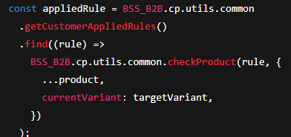

 |  |  |  |  | if (appliedRule) {
 |  |  |  |  | nếu có rule thì tính lại giá
 |  |  |  |  | nếu discount_type === 0 thì là giá cố định dùng luôn
 |  |  |  |  | ngược lại k phải thì gọi calcuateDiscount để áp dụng % giảm giá
 |  |  |  |  | nếu modifiedPrice khác với price gốc thì gán
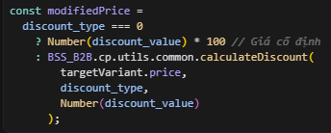

 |  |  |  |  | Nếu giá sau khuyến mãi khác giá gốc
 |  |  |  |  |  | Gán giá mới vào targetVariant.bssB2BPriceAfterCP (giá sau khi áp dụng Custom Price)
 |  |  |  |  |  | Gán key bssB2bShowPriceKey cho variant và product để đánh dấu loại giá đang áp dụng là "cp" (Custom Price).
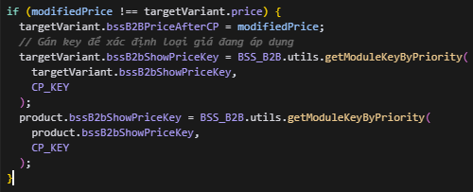

 |  |  |  |  |  | Giá từ Price List (theo khách hàng)
 |  |  |  |  | trả về giá hiển thị cuối cùng theo thứ tự ưu tiên | Giá từ Custom Price (appliedCP)
 |  |  |  |  | 1 | Giá từ Quantity Discount
 |  |  |  |  | 2
 |  |  |  |  | 3

 |  | + | detectVariant()
 |  |  |  | thường dùng ở product detail
 |  |  |  | nhưng có thể dùng được đẻ xác định variant khi click sản phẩm từ collection

 | - | Khi vào trang product detail. Hàm nào sẽ hoạt động hàm nào quan trọng
 |  | + | updateVariantURLAndInput()
 |  |  |  | đưuọc gọi mỗi khi user thay đổi variant như artworksize...
 |  | + | updateRRPPrice(variant)
 |  | + | updateBSSPrice(variantId)
 |  | + | updateWholesalePrice(variant)
 |  | + | getRRPPrice(variant)
 |  | + | getRRPPrice(variant) ở giỏ hàng
 |  | + | MutationObserver
 | - | Khi thay đổi option trong trang product detail sự kiện nào và hàm nào sẽ hoạt động
 |  |  | User chọn option
 |  |  | "change" event trên <input>
 |  |  | updateVariantURLAndInput()
 |  |  | tìm matchedVariant
 |  |  | update URL, form
 |  |  |  | gọi: | matchedVariant là các variant sản phẩm dược tìm thấy dựa trên các options mà user đã chọn
 |  |  |  | updateRRPPrice()
 |  |  |  | updateBSSPrice()
 |  |  |  | detectProducts(), notifyObserver(), updateWholesalePrice()
 |  |  |  | updateWholesalePrice()
 | - | Có bao nhiêu sự kiện được khởi tạo trong file đó
 |  |  | Loại sự kiện
 |  |  | DOMContentLoaded |  |  |  | Ghi chú
 |  |  | change |  | Số lần dùng |  | Khởi tạo khi trang load xong
 |  |  | MutationObserver |  | 2 lần |  | Khi chọn option variant
 |  |  | addAction (custom) |  | 1 lần |  | Theo dõi thay đổi attribute
 |  |  | addFilter (custom) |  | 1 lần |  | Hook cho subtotal cart
 | - | luồng flow |  |  | 1 lần |  | Hook xử lý giá
 |  | 1 | khi tải trang xong DomContentLoaded thì khởi động toàn bộ hệ thống xử lí biến thể, giá và hook |  | 1 lần
 |  | 2 | lắng nge các sự kiện event listeners và mutationObserver
 |  | 3 | gọi updateVariantURLAndInput() lần đầu, hàm này thực hiện phân tích các lựa chọn biến thể ban đầu
 |  |  |  | xác định variant được chọn input[data-single-option-selector]
 |  |  |  | cập nhật window.history |  |  |  |  | gắn id vào tham số ?variant=id vào url
 |  |  |  | gán lại hiddenVArriantInput.value |  |  |  |  | input name = "id"
 |  |  |  | gán SKU
 |  |  |  | gọi updateRRPPrice(variant) |  |  |  |  | cập nhật giá rrp
 |  |  |  | goijupdateBSSPrice(variant.ID) |  |  |  |  | load rồi cập nhật lại giá b2b từ bss
 |  |  |  | gọi updateWholesalePrice(variant) |  |  |  |  | hiển thị giá b2b nếu có
 |  |  |  | gán giá trên nút add to cart
 |  | 4 | addEventListener('change')
 |  |  |  | khi thay đổi variant
 |  | 5 | input.addEventListener("change", updateVariantURLAndInput)
 |  |  |  | Khi thay đổi variant
 |  | 6 | updateVariantURLAndInput() lần 2
 |  | 7 | updateRRPPrice, updateBSSPrice sau đó lại cập nhật giá b2c b2b
 |  | 8 | Hook BSS B2B (addAction, addFilter) những cái hook nội bộ của app được gọi
 | - | hàm quan trọng updateVariantURLAndInput()
 |  |  | lấy lựa chọn hiện tại của user (ví dụ như ở type variant Artwork Size, Glazing Option)
 |  |  | sắp xếp đúng thứ tự để so sánh

 |  |  | tìm variant khớp với lựa chọn hiện tại của user
 |  |  | so sánh từng lựa chọn với title của variant để tìm đúng variant hiện đang được chọn

 |  |  | cập nhật url
 |  |  | gắn cái param ?variant=ID vào url
 |  |  | mục đích để dễ share, reload hoặc redirect đúng variant

 |  |  | gán lại variant.id vào form để khi submit sẽ đúng với lựa chọn của user

 |  |  | cập nhật mã SKY cho sản phẩm tương ứng với variant

 |  |  | hiển thị giá trên nút add to cart

 |  |  | gọi các hàm để cập nhật giá b2c, b2b

 |  |  |  |  |  |  |  |  |  |  |  |  |  |  | 1000.00

 |  |  | giá save

 | 1 | chỉnh sửa save 40% cho giống style của SKU
 | 2 | giá lẻ .01
 | 3 | ở trang product detail,
 |  |  | cần lưu ý chỗ metafield của frame options
 |  |  | chia create a vip account thành 2 block
 |  |  | popup khi bấm (i), tạo page để có nó
 | 4 | cart page
 |  |  | giá
 |  |  | đơn vị tiền tệ AUD
 |  |  | kích thước chữ
 |  |  | giá popup bên phải
 | 5 | page template tạo trực tiếp
 | 6 | collection template thì merge code
 | 7 | thanh search header
 | 8 | tax invoice ok rồi
 | 9 | page gì đó thay đổi code trong js
 | 10 | căn chỉnh footer
 | các template .json thay đổi
 |  | collection template
 |  |  | print-art
 |  |  | platinum-canvas-art
 |  |  | textured-art
 |  | page template
 |  |  | our-collections
 |  |  | frames-sizing
 |  |  | vip-trade-account
 |  |  | glazing
 | check page
 |  | /pages/frames
 |  | /pages/artist/michelle-oppenheimer

 | 1 | lấy public api key |  | nYC7mpbagVd0MImXqGszgPzzBkeuWeXtRUZuiPHQkOM=
 | 2 | có 4 nhóm api chính
 |  | - | custom pricing (CP) |  |  | định giá theo khách/nhóm khách
 |  | - | Quantity/Amount Break (QB) |  |  | chiết khấu theo bậc số lượng/giá trị
 | ok | - | Price List (PL) |  |  | bảng giá theo sản phẩm/variant cho từng đối tượng
 |  | - | Regisration Form (RF) |  |  | lấy form, tạo wholesaler, duyệt/từ chối
 |  | api lấy dữ liệu đáng ra phải là GET, nhưng ở đây lại dùng POST, Họ tiêu chuẩn hoá body {domain, accessKey, …} by-domain”, “get-by-id”, v.v. đều là POST.
 |  | cho mọi endpoint và cần payload phức tạp (ids/tags/pagination), nên dùng POST nhất quán—even cho truy vấn. Điều này ghi rõ ngay tại các endpoint “get-
 |  | baseUrl = https://b2b-solution-public-api.bsscommerce.com/api/v1
 |  | domain = dev-designerboys.myshopify.com
 |  | accessKey = nYC7mpbagVd0MImXqGszgPzzBkeuWeXtRUZuiPHQkOM=

 |  |  | Delete rule , "id" là id của rule
 |  |  | "id" của sản phẩm admin là 13 số
 |  |  |  |  |  |  |  |  |  | export
 |  |  |  |  |  |  |  |  |  |  | sản phẩm
 |  |  |  |  |  |  |  |  |  |  |  | tải file từ live về
 |  |  |  |  |  |  |  |  |  |  |  | xử lí chia cho 1.1

 |  |  |  |  |  |  |  |  |  |  | collection

